지도
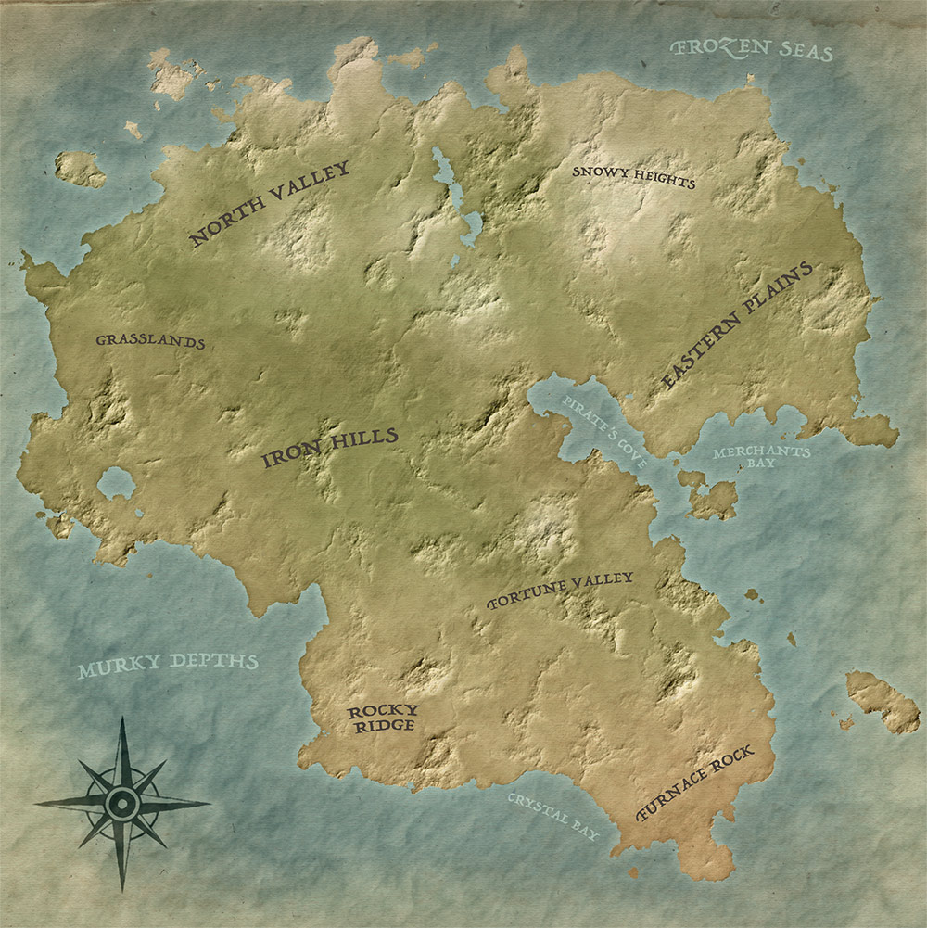
[책] | : 상점에 매일 1~8번 중 랜덤하게 한개씩 존재(구매하면 책 컬렉션에 등재됨)
스톤 부족 |  |  |  |  |  | 랜덤 맵 | 바이옴: | 설원 | 초원 | 정글 | 사막
1 | 족장의 일기1 | 부족 정찰대가 외지인의 존재를 알려왔다, 조상들이 겪은 실수를 되풀이 하지 않기 위해 선공을 위한 병력을 모아 습격을 준비하였다 |  |  |  |  | 지형: | 산맥 | 평야 | 숲 | 강
2 | 족장의 일기2 | 습격은 성공하였지만 이전과 달리 그들은 수가 너무 많았고 기술력 또한 우리보다 매우 앞섰다, 이제는 전쟁만이 답이 아닐수도 있겠다 |  |  |  | 바이옴은 연속적으로 생성되며, 도시 개척시 바이옴 영향 받음(문화권)
3 | 족장의 일기3 | 그들은 이전과 달리 너무 강하기에 우리는 멸종을 피하기 위해 그들의 힘을 빌려 강해져야 했고 그러기 위해 개방과 개혁을 해야한다 |  |  |  | 지형은 바이옴 위에 브러쉬처럼 연속적으로 랜덤 분포함
4 | 족장의 일기4 | 오더 제국과의 기술 교류와 도시 연합과의 무역을 통해 우리는 힘을 점차 기르게 되었다, 훗날 후대가 이를 바탕으로 대륙을 통일하리라 |  |  |  | 유목 생활하다가 정착촌, 정착촌이 성장할수록 영향권이 넓어짐
5 | 스톤 신화1 | 아주 오래전 거대한 독수리가 바다를 건너 이 땅을 침략하였다, 그 악랄한 괴물은 사람들의 식량을 모두 빼앗고 그들을 숲으로 몰아냈다
6 | 스톤 신화2 | 이후 위대한 전사 검은 돌이 나타나 자연의 약초와 달빛의 보호아래 독수리를 물리치고 그를 고기로 바꾸어 사람들을 배불리 먹였다 |  |  |  | 도시는 반경 내 속주에 세금 거두러 옴, 약탈기지는 토벌하러 옴
7 | 자연법칙 | 자연의 기본 법칙은 약육강식에 의거한다, 약한자는 강한자에게 지배당하거나 사냥당한다, 강자의 지배는 결코 어색한 것이 아니다 |  |  |  | 두개 이상의 도시는 서로 영향권이 안겹치게끔 개척됨(마이너는 상관X)
8 | 스톤신앙 | 전장에서 용감히 싸우다 죽는 것 만큼 명예로운 것은 없다, 사람의 수명은 짧지만 명예롭게 죽은 전사는 그 이름이 영원히 기억된다.. |  |  |  | 세력전용 마이너팩션은 해당 팩션 영향권 내에서만 생성 가능
오더 제국
1 | 세력 탐구1 | 도시 연합은 처음엔 생존자들의 모임이었지만 점차 사업과 교역이 활발해지며 빈부격차가 커졌고 이제는 부패와 사치로 가득차 버렸다
2 | 세력 탐구2 | 신성 왕국은 스톤 부족의 대습격을 받은 마을 중 일부가 선지자를 중심으로 건국했으며, 그들이 믿는 교리에 따라 타 종족을 배척한다 |  |  |  | 육지 이동하다 해상 이동시 배 안만들어도 기본 배 이동가능?
3 | 세력 탐구3 | 스톤 부족은 부족 내부 다툼과 외지인이라는 외부 영향에 의해 전쟁이 빈번했으며 그로 인해 그들만의 전사 문화가 형성된 것으로 보인다 |  |  |  | 약탈자 문화는 바이옴 따라감, 팩션 영향권 상관 없음
4 | 세력 탐구4 | 오더 제국은 처음엔 탈출을 위한 연구에만 집중하였으나 통신기지 사건을 겪으며 보안을 이유로 공권력을 강화하였고 [_________]하였다
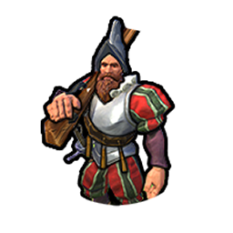
5 | 환경 탐구1 | 벨타교에 따르면 아편을 할 때 현실세계에 대한 환상이 보이는데, 이로 인해 벨타교는 아편을 진실을 보는 약이라고 부르며 신성시한다 |  |  |  | 노예상 |  | 기사단 |  | 탐험대 |  | 식인종
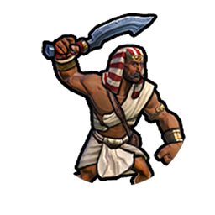
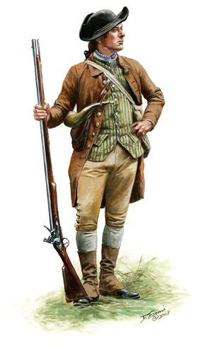
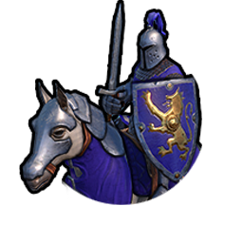
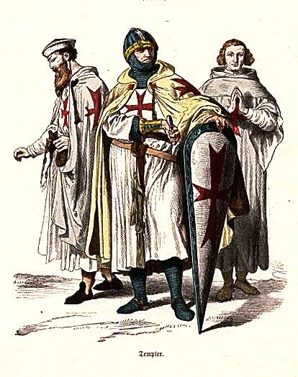
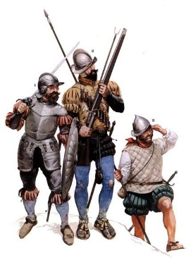
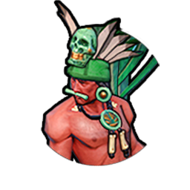
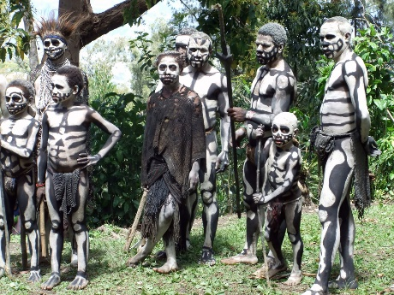
6 | 환경 탐구2 | 현재의 가축은 야생의 와일디어를 가축화한 것으로, 뿔을 제거하여 승마에 용이한 디홀스와 뿔 없이 흰털이 수북한 개체인 디쉽이 있다
7 | 연설문 | 이 섬을 하루빨리 탈출하기 위해 연구진은 최선을 다하고 있으며, 안전하고 신속한 탈출을 위해 정부를 믿고 따라와주시길 바라겠습니다
8 | 탐험대장의 일지 | 북부 산악지대에 있는 버려진 통신기지만이 우리가 섬을 탈출할 수 있는 유일한 희망이다.. 그곳을 신성 왕국에게서 탈환해야만 한다..
도시 연합
1 | 도시 뉴스1 | 최근 빈민들의 범죄율이 증가하면서 시민들의 자유가 위협을 받았고, 법원에서는 도시 치안을 위해 빈민들을 체포하는 법안을 제정하였다.
2 | 도시 뉴스2 | 신성 왕국으로 향하던 무역상이 타 종족으로만 이루어졌단 이유로 체포되어 강제 개종을 한 후 채석장으로 끌려가 노역을 당하고 있다!
3 | 도시 뉴스3 | 스톤 부족 내 어느 대도시의 길거리에서 살인 사건이 발생했지만 그들의 야만적인 약육강식 문화로 인해 경비병은 아무것도 하지 않았다!
4 | 도시 뉴스4 | 오더제국의 무고한 시민이 통금시간에 산책 했다는 이유로 경비병에게 불심검문을 당해 체포 당하다! 참정권이 없어 정부에 항의도 못해..
5 | 패션잡지1 | 도자기 유행! 케찰코아틀의 진주로 만든 고급스러운 도자기가 엄청난 인기를 끌고있다, 도자기와 함께 노예들로 집을 꾸미면 더욱 매력적!
6 | 패션잡지2 | 우리 도시에서 가장 멋진 의원님의 아름다운 대저택! 노예도 무려 16마리 넘게 보유하고 있어 모두의 부러움을 한 몸에 받는 인기쟁이!
7 | 국부론 | 자본은 인간을 자유롭게 한다, 따라서 사회는 능력에 따른 정당한 대가를 받을 권리와 그로부터 얻어진 재산을 보장해야할 의무를 지닌다 |  |  |  | 떠돌이 |  | 용병 |  | 무역상 |  | 약탈자


8 | 노예론 | 수감된 범죄자들을 무상으로 먹이기보단 그들에게 노동의 기회를 줌으로써, 식량이 풍족해지고 노동으로부터 자유를 얻을 것이다
신성 왕국
1 | 신성한 책1 | 하나님은 천국에 데려갈 이들을 선별하기 위해 우리를 이 섬으로 데려왔고, 그 뜻에 따라 생활한다면 천국에서 큰 보상을 받게 되어있다
2 | 신성한 책2 | 같은 형제를 돕고 가진 것을 나누는 것이 하나님의 뜻에 맞는 것이며, 돈에 대한 탐욕과 신에 대한 의구심 그리고 야만은 어긋나는 것이다
3 | 신성한 책3 | 악마의 꼬임에 넘어간 이들도 현생에서 노동을 통해 회개한다면 다음 생에 다시 기회가 있으니 우리는 그들을 인도해야할 의무가 있다 |  |  |  |  |  |  |  |  |  | (일반+4문화)
4 | 신성한 책4 | 악마에게 타락한 세일러가 술에 잔뜩 취하여 배를 조종하여 폭풍우를 만나 우리가 이 섬에 오게되었으나, 이 또한 신의 시험임을 기억하라
5 | 율법1 | 형제중에 가장 믿음이 높은 자를 주교로 삼고 그를 통해 하나님의 말씀을 들으며, 같은 형제를 돕고 이교도의 교화를 위해 힘써야 한다 |  |  |  | 케찰코아 |  | 리치웨일 |  | 보안늑대 |  | 와일디어
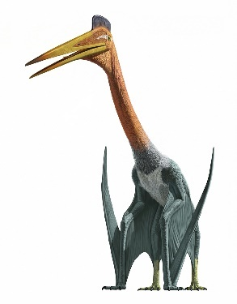
6 | 율법2 | 신의 피조물에도 높고 낮음이 존재하는데, 우선 가장 높게는 믿는자들이 있으며, 그 아래로 탐욕, 불신, 야만 그리고 영혼없는 자들이 있다
7 | 악마의 유혹 | 섬을 탈출하기 위해 기술을 배우는 것은 천국에 못가도록 방해하려는 악마의 유혹에 따른 행위이므로 우리는 이를 경계해야 한다
8 | 수호기사단 | 성 패트릭은 기도원에서 기도 중 하나님의 계시를 받고 수호기사단을 창설하였다, 그들은 형제를 구하고 이교도 처단을 위해 존재한다

구 제국 | 유적지에서 발견가능 |  | *전쟁 선포요건(우선순위)
1 | 작전 문서1 | 본국에서 새로운 명령 하달, 해군기지 건설을 위해 원주민 구역 확보 필요, 식량 창고를 공격하여 해결하라 | 1. 견제(상대영토 8이상) |  |  |  |  | 연료 |  | CPU<재료> |  | 식량
2 | 작전 문서2 | 본국으로 상황 보고, 식량 창고 공격 후 원주민들의 저항이 더 격렬해짐, 그들 중 일부는 식인을 하기 시작 |  | 2. 문화 | 3. 전국 |  |  | (향유고래, 배 사냥) |  | (유적지 주변 배회) |  | (열매 먹고 삼)
3 | 작전 문서3 | 본국으로 상황 보고, 공중보급온 사족보행 안드로이드로 방어중이나 이미 전세가 기울어짐, 추가지원 바람 | 명예로운 | 내부통일 | 강국견제
4 | 작전 문서4 | 본국에서 마지막 명령 하달, 본국의 정치적 상황으로 인해 추가지원이 불가능함, 자체적으로 철수하라 | 순수한 | 문화동맹 | 평화주의 | 진주<재료>
5 | 보안늑대 로그1 | 기존 명령=거점 방어/ 현재상황=모든 인원 사망/ 자체 명령=인원 보충을 위한 새로운 휴머노이드 생산 | 기회주의 | 문화동맹 | 소국침략 | (청소부 역할, 이동시 비행)
6 | 보안늑대 로그2 | 기존 명령=인원 보충용 휴머노이드 제작/ 현재상황=연료부족으로 인한 작동중지/ 자체 명령=연료탐색 | 사악한 | 내부통일 | 전쟁광
7 | 지휘관의 일기 | 본국의 식민지들이 독립하느라 우리 식민지에 대한 추가지원을 해줄 자원이 없다고 한다.. 이젠 다 끝났다.. | (전국은 모든 국가를 대상으로) |  |  | 바위 |  | 나무 |  | 꽃밭 |  | 열매
8 | 이등병의 일기 | 식인종들이 습격해서 부대원들을 납치해갔다, 숨어있던 나와 사족보행 안드로이드만 남았지만 굶어죽겠다 | [+2국과 전쟁회피, 휴전=순위] |  |  | 석재 |  | 목재<재료> |  | 약초<재료> |  | 식량
 |  |  | [전쟁시 국경 또는 해상 인접] |  |  | (채석장과 별개) |  | +<궁병 탄약> |  | +<질병 치료>

